Sheet1
 | 0 | 1 | 2 | 3 | 4 | 5 | 6 | 7 | 8 | 9 | 10 | 11
 | NR1 | NR2 | NR3 | NR4 | NR5 | NR6 | NR7 | IP | Penghasilan Orang Tua | Tanggungan Orang Tua | Tahun Masuk | Usia | Decision | Testing
7 | 1 | 1 | 0 | 0 | 1 | 1 | 1 | 1 | 3 | 4 | 2018 | 22 | Iya | Tidak
10 | 1 | 1 | 0 | 0 | 1 | 1 | 1 | 1 | 1 | 1 | 2017 | 19 | Tidak | Iya
14 | 1 | 1 | 1 | 1 | 1 | 1 | 1 | 1 | 2 | 3 | 2018 | 19 | Tidak | Tidak
6 | 1 | 1 | 0 | 1 | 1 | 1 | 1 | 1 | 2 | 2 | 2017 | 21 | Iya | Iya

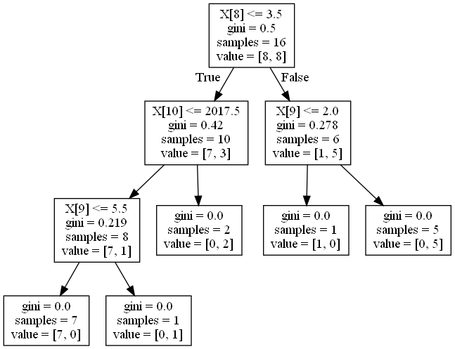
 |  |  |  |  |  |  |  |  |  |  |  |  | Akurasi | 50%

